pose en applique
 |  | Document No : | #N/A

 |  |  | #N/A
 |  |  | #N/A
 |  |  | #N/A
 |  |  | #N/A | #N/A

Représentant | #N/A

 | 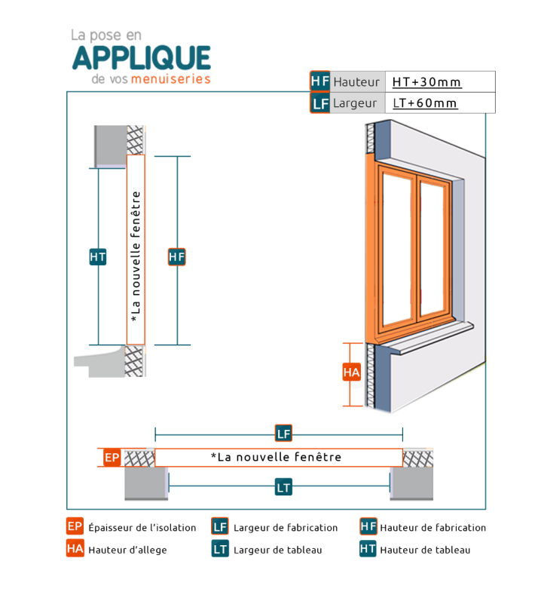

 | HAUTEUR TABLEAU HT :
 | LARGEUR TABLEAU LT :
 | EPAISSEUR ISOLATION EP :
 | HAUTEUR D'ALLEGE MACONNERIE HA :

 | DESTINATION | HT | LT | EP | HA

pose en tunnel
 |  | Document No : | #N/A

 |  |  | #N/A
 |  |  | #N/A
 |  |  | #N/A
 |  |  | #N/A | #N/A

Représentant | #N/A

 | 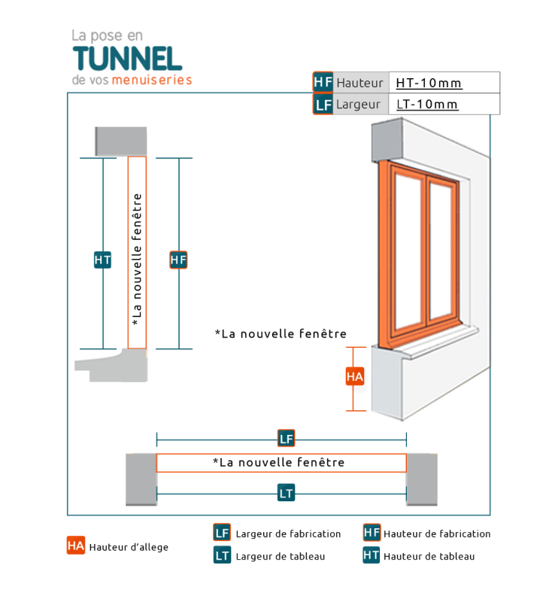
 | HAUTEUR TABLEAU HT=HF :
 | LARGEUR TABLEAU LT = LF :
 | HAUTEUR D'ALLEGE MACONNERIE HA :

 | DESTINATION | HT = HF | LT = LF | HA

pose en feuillure
 |  | Document No : | #N/A

 |  |  | #N/A
 |  |  | #N/A
 |  |  | #N/A
 |  |  | #N/A | #N/A

Représentant | #N/A

 | 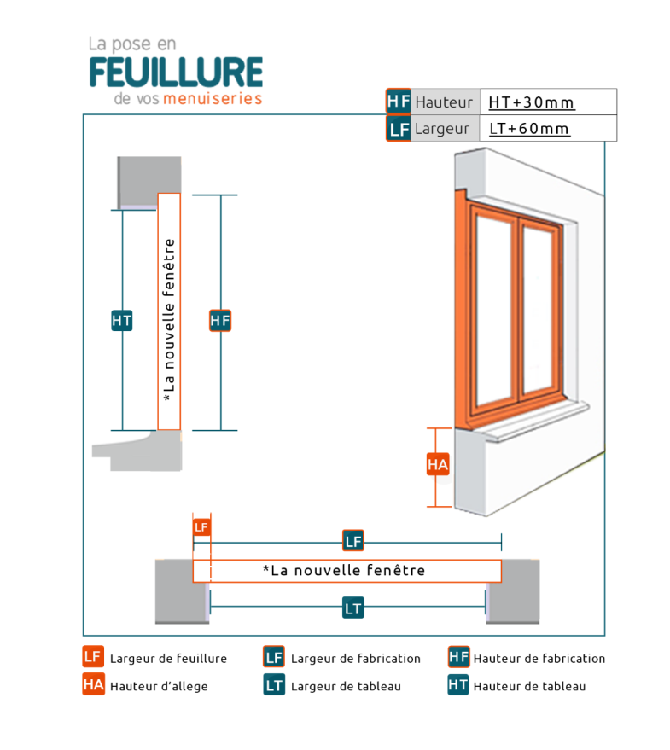
 | HAUTEUR FABRICATION HF : |  |  | HAUTEUR TABLEAU HT :
 | LARGEUR FABRICATION LF: |  |  | LARGEUR TABLEAU LG :
 | HAUTEUR D'ALLEGE MACONNERIE HA :

 | DESTINATION | HF | LF | HA | HT | LG

pose en rénovation
 |  | Document No : | #N/A

 |  |  | #N/A
 |  |  | #N/A
 |  |  | #N/A
 |  |  | #N/A | #N/A

Représentant | #N/A
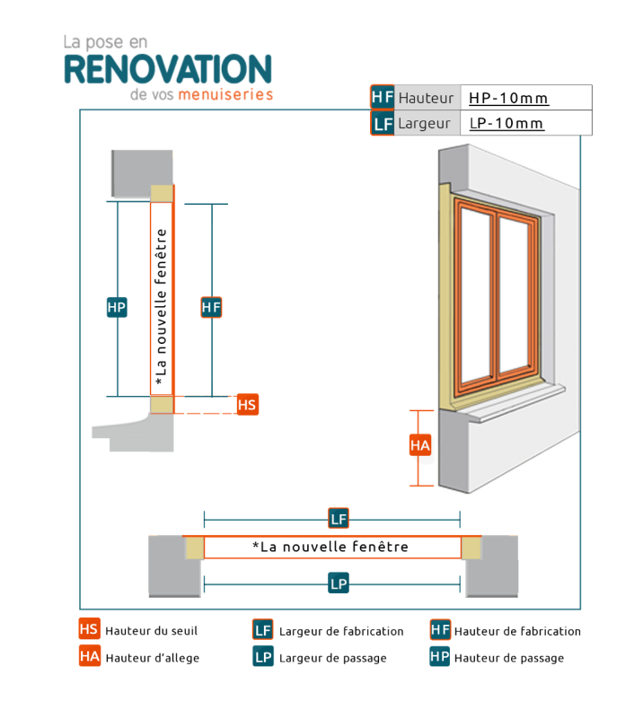

 | HAUTEUR PASSAGE HP :
 | LARGEUR PASSAGE LP :
 | HAUTEUR D'ALLEGE MACONNERIE HA :
 | HAUTEUR DU SEUIL HS :

 | DESTINATION | HP | LP | HA | HS

